상품제안서
3단 조절 USB 컵워머 컵받침 보온 머그워머 | 상품코드: F31803

 |  |  |  |  |  |  | 02-412-0044 | www.easy1.co.kr
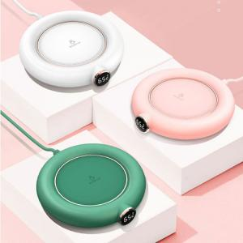

【상세/제작정보】 | - 택배비 12개당 4,500원

【인쇄/포장옵션】 | 실크, 기타 / OPP(비닐)

【공급단가】 | 수량 | 20~ | 50~ | 100~ | 300~ | 500~
*VAT별도 | 단가 | 21,600원 | 21,240원 | 20,700원 | 20,330원 | 19,800원

【상품 URL】 | http://www.easy1.co.kr/src/goods_detail.php?gdno=31803

